Hoja1
CASOS DE USO

INFORMACIÓN GENERAL
Proyecto | Event Plus
Icono | Plus E
Nombre Materia | Computación Móvil
Nombre Equipo | Los que sobran
Nombre Caso de Uso | Mapa
Descripción | Visualización del Mapa para ubicar los eventos cercanos

EVENTOS
Actores | Usuario
 | Administrador

Precondiciones | El usuario debe buscar las actividades para visualizar la ubicación en el mapa

Flujo Normal | Datos de Entrada
 | Nombre Campo | Tipo de Dato | Longitud / Formato | Obligatoriedad | Validaciones / Restricciones

 | 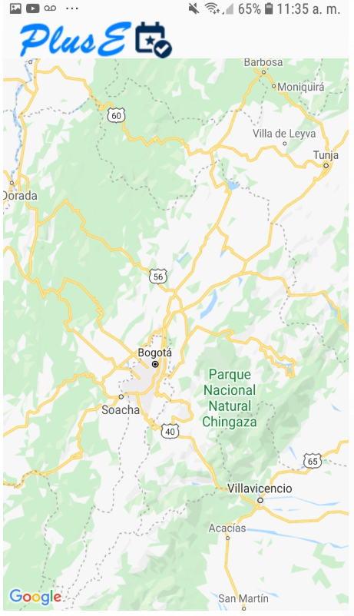

 | Datos de Salida
 | Consulta de la ubicación de lo eventos en el Mapa

 | Detalle del Flujo Normal
 | # Paso | Actor | Acción
 | 1 | Administrador/Usuario | El usuario consulta la ubicación de los eventos en el Mapa
 | 2 | Administrador/Usuario | El usuario tiene la opcion de realizar una ruta de puntos
 | 3 | Sistema | El sistema teiene detecta si ya oscurecion y se cambia en modo nocturno

Excepciones | # Paso | Actor | Acción

Criterios de Aceptación

CONTROL DE CAMBIOS
Control de Aceptación | Aprobado Por | Cargo | Entidad | Fecha | Firmas
 | Carlos Parra | Docente | Universidad Javieriana | Marzo de 2020

Control de Cambios: Registro de Control (acumulativo) | Fecha | Quien solicita el cambio | Versión Actualizada Caso de Uso | Referencia de Cambio

